10
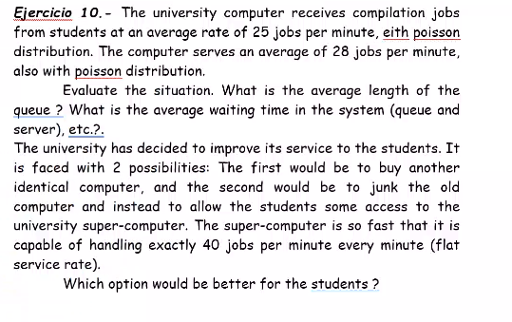
Hoja Calculadora de problemas M/M/s
Facultad de ingeniería
Modelos determinísticos y estocásticos
Arturo Casillas Díaz

ʎ | 25 | Tasa promedio de llegadas por unidad
µ | 40 | Tasa promedio de atenciones por unidad
s | 1 | Número de servidores (mayor a 1)

SISTEMA ESTABLE |  | FALSE

P0 | 0 | 1 | 2 | 3 | 4 | 5 | 6 | 7 | 8 | 9 | 10 | 11 | 12 | 13 | 14 | 15 | 16 | 17 | 18 | 19 | 20 | 21 | 22 | 23 | 24 | 25 | 26 | 27 | 28 | 29 | 30
 | 1.000 | 0.000 | 0.000 | 0.000 | 0.000 | 0.000 | 0.000 | 0.000 | 0.000 | 0.000 | 0.000 | 0.000 | 0.000 | 0.000 | 0.000 | 0.000 | 0.000 | 0.000 | 0.000 | 0.000 | 0.000 | 0.000 | 0.000 | 0.000 | 0.000 | 0.000 | 0.000 | 0.000 | 0.000 | 0.000 | 0.000

 | Suma: | 1.0000
 | Término final: | 1.6667
 | Total | 37.5000% |  |  |  |  |  |  |  |  | 2 exact computers |  |  |  | super computer
 | Probabilidad de "n" clientes |  |  |  | Descripción cuantitativa del sistema
 |  | Individual | Acumulado |  |  |  |  |  |  |  | Factor de utilización del sistema |  |  |  | Factor de utilización del sistema
0 | P0 | 37.50% | 37.50% |  | Factor de utilización del sistema |  |  |  |  |  | Ro | 45% |  |  | Ro | 63%
1 | P1 | 23.44% | 60.94% |  | Ro | 63%
2 | P2 | 14.65% | 75.59% |  |  |  |  |  |  |  | Número de clientes promedio en cola |  |  |  | Número de clientes promedio en cola
3 | P3 | 9.16% | 84.74% |  | Número de clientes promedio en cola |  |  |  |  |  | Lq | 0.2222 |  |  | Lq | 1.0417
4 | P4 | 5.72% | 90.46% |  | Lq | 1.0417
5 | P5 | 3.58% | 94.04% |  |  |  |  |  |  |  | Número de clientes promedio en el sistema |  |  |  | Número de clientes promedio en el sistema
6 | P6 | 2.24% | 96.27% |  | Número de clientes promedio en el sistema |  |  |  |  |  | L | 1.1151 |  |  | L | 1.6667
7 | P7 | 1.40% | 97.67% |  | L | 1.6667
8 | P8 | 0.87% | 98.54% |  |  |  |  |  |  |  | Tiempo promedio de espera en cola |  |  |  | Tiempo promedio de espera en cola
9 | P9 | 0.55% | 99.09% |  | Tiempo promedio de espera en cola |  |  |  |  |  | Wq | 0.0089 | 0.53 | segundos | Wq | 0.0417 | 2.50 | segundos
10 | P10 | 0.34% | 99.43% |  | Wq | 0.0417 | 2.50 | segundos
11 | P11 | 0.21% | 99.64% |  |  |  |  |  |  |  | Tiempo promedio total de estancia en el sistema |  |  |  | Tiempo promedio total de estancia en el sistema
12 | P12 | 0.13% | 99.78% |  | Tiempo promedio total de estancia en el sistema |  |  |  |  |  | W | 0.0446 | 2.68 | segundos | W | 0.0667 | 4.00 | segundos
13 | P13 | 0.08% | 99.86% |  | W | 0.0667 | 4.00 | segundos
14 | P14 | 0.05% | 99.91% |  |  |  |  |  |  |  | Tiempo de atencion al cliente |  |  |  | Tiempo de atencion al cliente
15 | P15 | 0.03% | 99.95% |  | Tiempo de atencion al cliente |  |  |  |  |  | C | 0.0357 | 2.14 | segundos | C | 0.0250 | 1.50 | segundos
16 | P16 | 0.02% | 99.97% |  | C | 0.0250 | 1.50 | segundos
17 | P17 | 0.01% | 99.98%
18 | P18 | 0.01% | 99.99%
19 | P19 | 0.00% | 99.99%
20 | P20 | 0.00% | 99.99%
 |  | 99.99%

